상품제안서
송월 스누피 카툰 3매 선물세트 | 상품코드: F19437

 |  |  |  |  |  |  | 02-412-0044 | www.easy1.co.kr
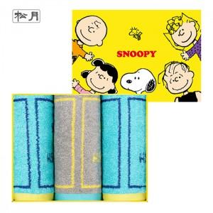

【상세/제작정보】 | 자수인쇄 같은 경우 글자 수, 로고의 난이도에 따라 인쇄비 추가 됩니다. 꼭 문의 부탁드립니다.

【인쇄/포장옵션】 | 실크, 자수 / 포장지포장

【공급단가】 | 수량 | 50~ | 100~ | 500~ | 1,000~ | 2,000~
*VAT별도 | 단가 | 18,460원 | 18,160원 | 17,720원 | 17,280원 | 16,980원

【상품 URL】 | http://www.easy1.co.kr/src/goods_detail.php?gdno=19437

